VIDEO
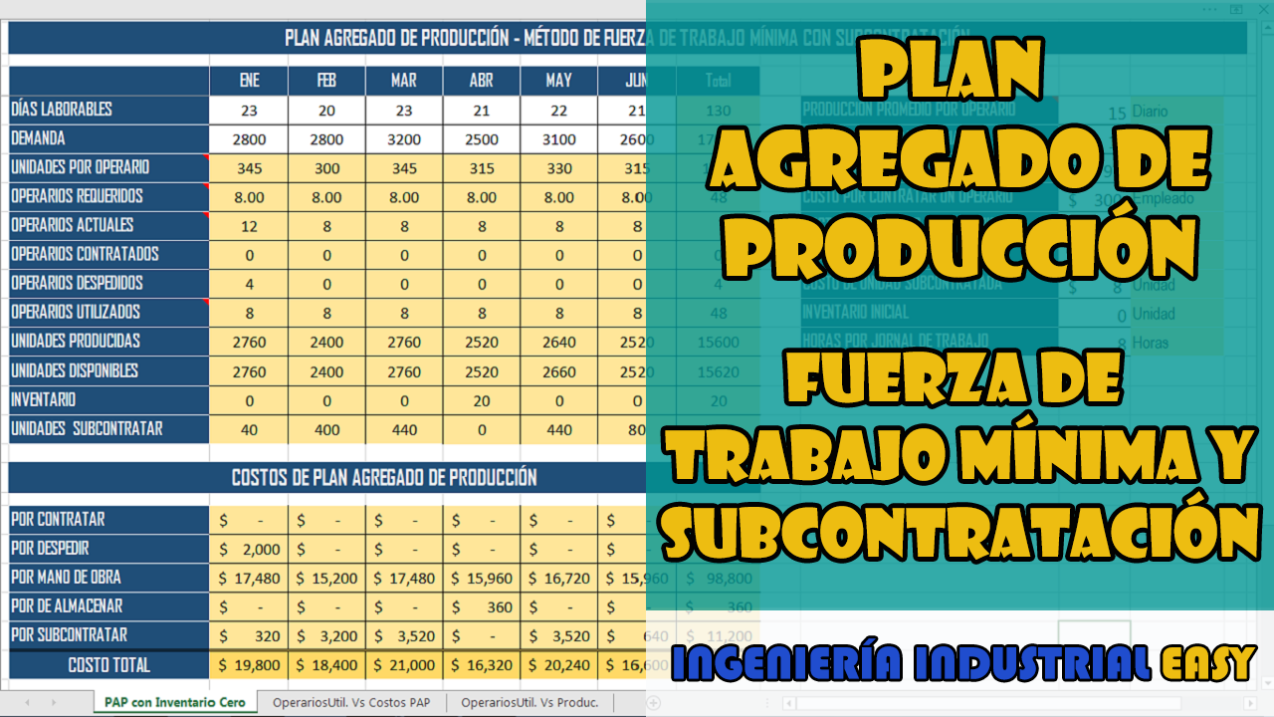

OperariosUtil. Vs Costos PAP
PAP - Fuerza de Trabajo Mínimo con Sub-Contratación
 | Costo PAP mensual | OPERARIOS UTILIZADOS
ENE | $ 19,800 | 8
FEB | $ 18,400 | 8
MAR | $ 21,000 | 8
ABR | $ 16,320 | 8
MAY | $ 20,240 | 8
JUN | $ 16,600 | 8

OperariosUtil. Vs Produc.
PAP - Fuerza de Trabajo Mínimo con Sub-Contratación
 | Unidades Producidas | OPERARIOS UTILIZADOS
ENE | 2760 | 8
FEB | 2400 | 8
MAR | 2760 | 8
ABR | 2520 | 8
MAY | 2640 | 8
JUN | 2520 | 8

